Erfahrungsberichte
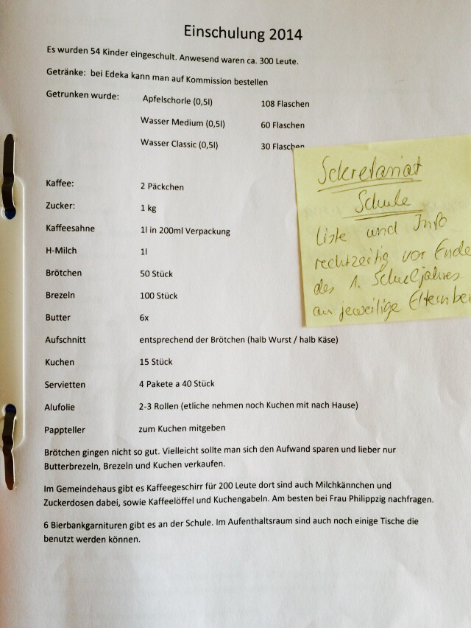
Einschulung 2015:

Was super lief waren Butterbrezeln, davon auf jeden fall mehr. -> Menge wurde in der Übersicht von 2 auf 2,5 erhöht Kaffeemaschinen auf Vollstaendigkeit pruefen (ob Filter usw da, etc.). Evtl koennte man geschirr etc von der Schule nehmen. Kuchen lief gut und war auch nicht so viel uebrig. Brötchen hätten es ein paar weniger getan. Wir haben noch Paprika auf Käsebrötchen gemacht. Den Eltern sollte noch mitgeteilt werden, wann mitgebrachte z.B. Tabletts etc abgeholt werden koennen. Wechselgeld war perfekt so. Würfelzucker 1p und für Diabetiker Süßstoff (wurde mehrfach gefragt) -> wurde ergänzt Jeweils 1 Packung reicht. -> Menge wurde in der Übersicht angepasst Normalen Zucker muss man sonst umfüllen. Frischhaltefolie zum Abdecken von gewissen Sache bis es los geht. -> wurde ergänzt Eine Geldkassette haben wir vom Sekretariat bekommen.

Eure Elternvertreter 2015

